Hoja1
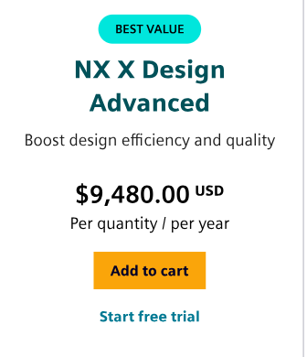
Análisis de Precios Unitarios (APU)
Código | Etapa EDT | Ítem / rubro | Tipo | Unidad | Cant. | P. unitario | Subtotal | Periodo | Observación |  |  | Referencias de mercado
1 | 1. Formulación | Liderazgo / formulación y alcance | Labor | horas | 24 | 60,000 | 1,440,000 | 1 | Liderazgo y definición del alcance. |  |  | NX CAD 1 usuario/año | $ 34,782,120.00 | https://www.siemens.com/en-gb/june-demo-nx-cad/cad-products/nx-x-design/plans-pricing/
2 | 2. Investigación | Comunicación / levantamiento y coordinación | Labor | horas | 30 | 60,000 | 1,800,000 | 2 | Reuniones, actas y coordinación. |  |  | Robot paletizador | $ 128,415,000.00 | Automatic ABB Robot Palletizer for Bag Irb660-Palletizing Application
3 | 3. Diseño | Digital CAD / modelado de la solución | Labor | horas | 40 | 60,000 | 2,400,000 | 3 | Modelado NX y diseño de la celda. |  |  | PLC S7-1200 1214C | $ 1,170,000.00 | Plc Siemens S7-1200 Cpu 1211c Dc/dc/rly Nuevo
4 | 6. Entrega | Comunicación / entrega parcial y web | Labor | horas | 20 | 60,000 | 1,200,000 | 6 | Apoyo al entregable parcial, repositorio y web. |  |  | HMI KTP700 Basic PN | $ 3,900,000.00 | Panel Tactil 7 '', Siemens Ktp700 Basic 6av2 123-2gb03-0ax0
5 | 7. Gemelo | Digital CAD / gemelo digital y simulación | Labor | horas | 40 | 60,000 | 2,400,000 | 7 | Modelado, simulación y validación virtual. |  |  | ifm O2D550 | $ 6,779,087.00 | Sensor de reconocimiento de objetos
6 | 8. PLC | Automatización PLC / programación Ladder | Labor | horas | 60 | 60,000 | 3,600,000 | 8 | Secuencia de control y Ladder.
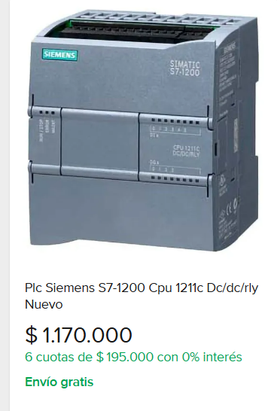
7 | 9. SCADA | Automatización PLC / SCADA y supervisión | Labor | horas | 30 | 60,000 | 1,800,000 | 9 | HMI, pantallas, alarmas y trazabilidad.
8 | 10. Economía | Costos / evaluación económica | Labor | horas | 50 | 40,000 | 2,000,000 | 10 | Flujo de caja, presupuesto e indicadores.
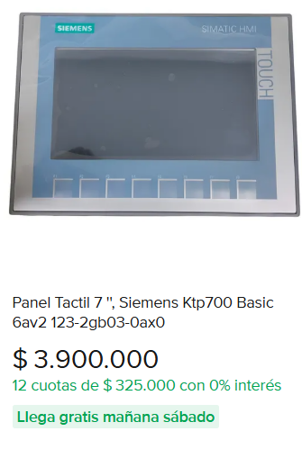
9 | 11. Resultados | Apoyo técnico / pruebas y validación | Labor | horas | 40 | 30,000 | 1,200,000 | 11 | Pruebas, validación y ajustes del sistema.
10 | 12. Gestión | Apoyo técnico / documentación y divulgación | Labor | horas | 30 | 30,000 | 900,000 | 12 | Informe final, repositorio y presentación.
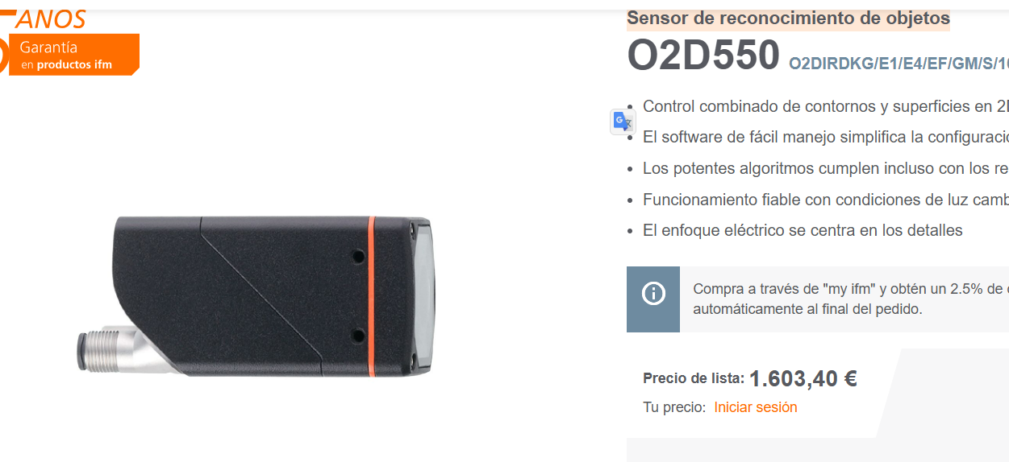
11 | 3. Diseño | NX CAD / NX X Design (1 usuario / año) | Software | licencia | 1 | 34,782,120 | 34,782,120 | 3
12 | 5. Celda | Robot paletizador ABB IRB 660 | Equipo | sistema | 1 | 128,415,000 | 128,415,000 | 5
13 | 5. Celda | Robor manipulador ABB IRB 140 M2000 | Equipo | sistema | 1 | 64,830,570 | 64,830,570 | 5 | Robot manipulador para supervision de botellas
14 | 8. PLC | PLC Siemens S7-1200 CPU 1214C | Equipo | unidad | 1 | 1,170,000 | 1,170,000 | 8
15 | 9. SCADA | HMI Siemens KTP700 Basic PN | Equipo | unidad | 1 | 3,900,000 | 3,900,000 | 9
16 | 5. Celda | Sensor de visión ifm O2D550 | Equipo | unidad | 1 | 6,779,087 | 6,779,087 | 5
17 | 5. Celda | Iluminación ifm para visión | Equipo | unidad | 1 | 424,592 | 424,592 | 5
18 | 5. Celda | Materiales de integración mecánica y cableado | Material | lote | 1 | 10,000,000 | 10,000,000 | 5 | Base, soportes, canalización, cableado y consumibles.
19 | 5. Celda | Seguridad industrial y accesorios de integración | Material | lote | 1 | 6,000,000 | 6,000,000 | 5 | Botoneras, paro de emergencia, relés, protecciones.
20 | 11. Resultados | Montaje, pruebas y puesta en marcha | Servicio | lote | 1 | 5,000,000 | 5,000,000 | 11 | Integración, pruebas, ajustes y validación.
TOTAL DIRECTO | Suma de costos directos |  |  |  |  |  | 280,041,369
INDIRECTOS | 15% sobre el costo directo |  |  |  |  |  | 42,006,205 |  | Indirectos administrativos y contingencia (15%)
TOTAL GENERAL | Costo total del proyecto |  |  |  |  |  | 322,047,574 |  | COP

Flujo de caja del proyecto por etapas del EDT
Ítem | Periodo EDT | P1 | P2 | P3 | P4 | P5 | P6 | P7 | P8 | P9 | P10 | P11 | P12 | Total | Acumulado
Liderazgo / formulación y alcance | 1 | COP 1,440,000 | - | - | - | - | - | - | - | - | - | - | - | COP 1,440,000 | COP 1,440,000
Comunicación / levantamiento y coordinación | 2 | - | COP 1,800,000 | - | - | - | - | - | - | - | - | - | - | COP 1,800,000 | COP 3,240,000
Digital CAD / modelado de la solución | 3 | - | - | COP 2,400,000 | - | - | - | - | - | - | - | - | - | COP 2,400,000 | COP 5,640,000
Comunicación / entrega parcial y web | 6 | - | - | - | - | - | COP 1,200,000 | - | - | - | - | - | - | COP 1,200,000 | COP 6,840,000
Digital CAD / gemelo digital y simulación | 7 | - | - | - | - | - | - | COP 2,400,000 | - | - | - | - | - | COP 2,400,000 | COP 9,240,000
Automatización PLC / programación Ladder | 8 | - | - | - | - | - | - | - | COP 3,600,000 | - | - | - | - | COP 3,600,000 | COP 12,840,000
Automatización PLC / SCADA y supervisión | 9 | - | - | - | - | - | - | - | - | COP 1,800,000 | - | - | - | COP 1,800,000 | COP 14,640,000
Costos / evaluación económica | 10 | - | - | - | - | - | - | - | - | - | COP 2,000,000 | - | - | COP 2,000,000 | COP 16,640,000
Apoyo técnico / pruebas y validación | 11 | - | - | - | - | - | - | - | - | - | - | COP 1,200,000 | - | COP 1,200,000 | COP 17,840,000
Apoyo técnico / documentación y divulgación | 12 | - | - | - | - | - | - | - | - | - | - | - | COP 900,000 | COP 900,000 | COP 18,740,000
NX CAD / NX X Design (1 usuario / año) | 3 | - | - | COP 34,782,120 | - | - | - | - | - | - | - | - | - | COP 34,782,120 | COP 53,522,120
Robot paletizador ABB IRB 760 equivalente | 5 | - | - | - | - | COP 128,415,000 | - | - | - | - | - | - | - | COP 128,415,000 | COP 181,937,120
Robor manipulador ABB IRB 140 M2000 | 5 | - | - | - | - | COP 64,830,570 | - | - | - | - | - | - | - | COP 64,830,570 | COP 246,767,690
PLC Siemens S7-1200 CPU 1214C | 8 | - | - | - | - | - | - | - | COP 1,170,000 | - | - | - | - | COP 1,170,000 | COP 247,937,690
HMI Siemens KTP700 Basic PN | 9 | - | - | - | - | - | - | - | - | COP 3,900,000 | - | - | - | COP 3,900,000 | COP 251,837,690
Sensor de visión ifm O2D550 | 5 | - | - | - | - | COP 6,779,087 | - | - | - | - | - | - | - | COP 6,779,087 | COP 258,616,777
Iluminación ifm para visión | 5 | - | - | - | - | COP 424,592 | - | - | - | - | - | - | - | COP 424,592 | COP 259,041,369
Materiales de integración mecánica y cableado | 5 | - | - | - | - | COP 10,000,000 | - | - | - | - | - | - | - | COP 10,000,000 | COP 269,041,369
Seguridad industrial y accesorios de integración | 5 | - | - | - | - | COP 6,000,000 | - | - | - | - | - | - | - | COP 6,000,000 | COP 275,041,369
Montaje, pruebas y puesta en marcha | 11 | - | - | - | - | - | - | - | - | - | - | COP 5,000,000 | - | COP 5,000,000 | COP 280,041,369
Indirectos administrativos y contingencia | 10 | - | - | - | - | - | - | - | - | - | COP 42,006,205 | - | - | COP 42,006,205 | COP 322,047,574
TOTAL POR PERIODO | Suma de cada periodo | 1,440,000 | 1,800,000 | 37,182,120 | 0 | 216,449,249 | 1,200,000 | 2,400,000 | 4,770,000 | 5,700,000 | 44,006,205 | 6,200,000 | 900,000 | 322,047,574 | 322,047,574
ACUMULADO | Flujo acumulado | 1,440,000 | 3,240,000 | 40,422,120 | 40,422,120 | 256,871,369 | 258,071,369 | 260,471,369 | 265,241,369 | 270,941,369 | 314,947,574 | 321,147,574 | 322,047,574 | 322,047,574 | 322,047,574

